案件概要
画面名 |  |  | 案件概要入力画面 |  |  | 画面ID
概要
案件概要の入力を行う。

画面構成
PC・タブレット・スマートフォン
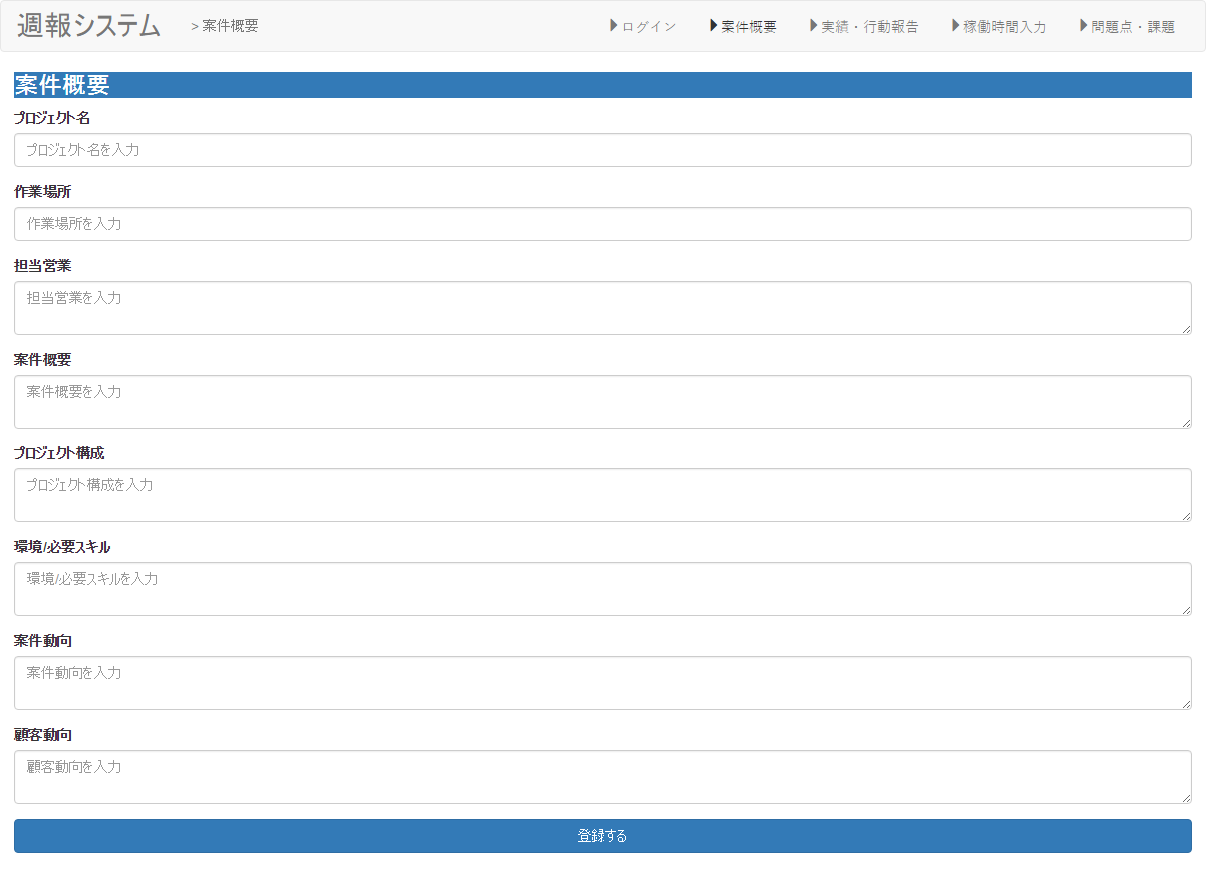

①

②

③

④

⑤

⑥

⑦

⑧

⑨

・Angularjsの値をjson形式で設定。

項目構成
項番 | 物理名 | ＩＤ | 入力形式 | ng-model ID(親要素） | ng-model ID(子要素） | 必須 | イベントID | 備考
1 | プロジェクト名 |  | text | Ｉｔｅｍｓ | text1 | ○
2 | 作業場所 |  | text |  | text2
3 | 担当営業 |  | text |  | text3
4 | 案件概要 |  | text |  | text4
5 | プロジェクト構成 |  | text |  | text5
6 | 環境/必要スキル |  | text |  | text6 | ○
7 | 案件動向 |  | text |  | text7 | ○
8 | 顧客動向 |  | text |  | text8 | ○
9 | 登録 |  | - | - | - | - | addItem（）

イベント
項番 | イベント名 | イベントＩＤ | 内容 |  |  | 備考
1 | 登録する | addItem | 入力した稼働時間を登録する。

JSON構成

一覧
画面名 |  |  | 一覧画面 |  |  | 画面ID
概要
一覧画面を表示。

画面構成
PC・タブレット・スマートフォン
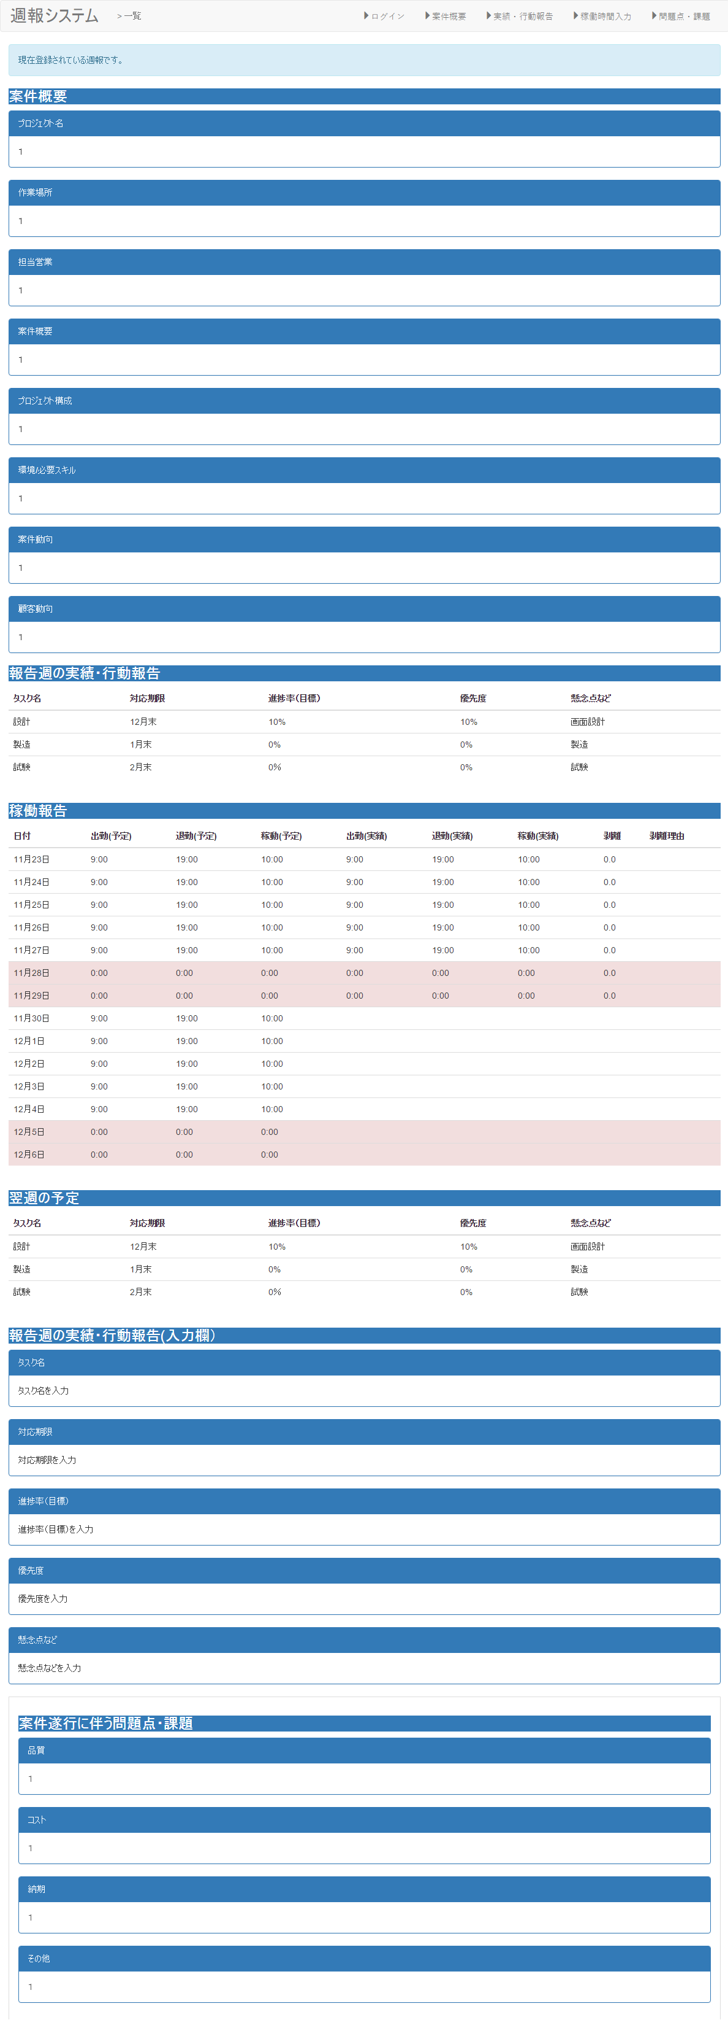

②
③
④

①

②

③
・Angularjsの値をjson形式で設定。

④

項目構成
項番 | 物理名 | ＩＤ | 入力形式 | ng-model ID(親要素） | ng-model ID(子要素） | 必須 | イベントID | 備考
1 |  |  | date | Ｉｔｅｍｓ | date | ○
2 |  |  | time |  | start | ○
3 |  |  | time |  | end | ○
4 |  |  | text |  | memo | ○
5 |  |  | - | - | - | - | addItem（）

イベント
項番 | イベント名 | イベントＩＤ | 内容 |  |  | 備考
1 | 登録する | addItem | 入力した稼働時間を登録する。

稼働時間入力
画面名 |  |  | 稼働時間入力画面 |  |  | 画面ID
概要
稼働時間の入力を行う。

画面構成
PC・タブレット・スマートフォン

・カレンダー系のライブラリを用意する。

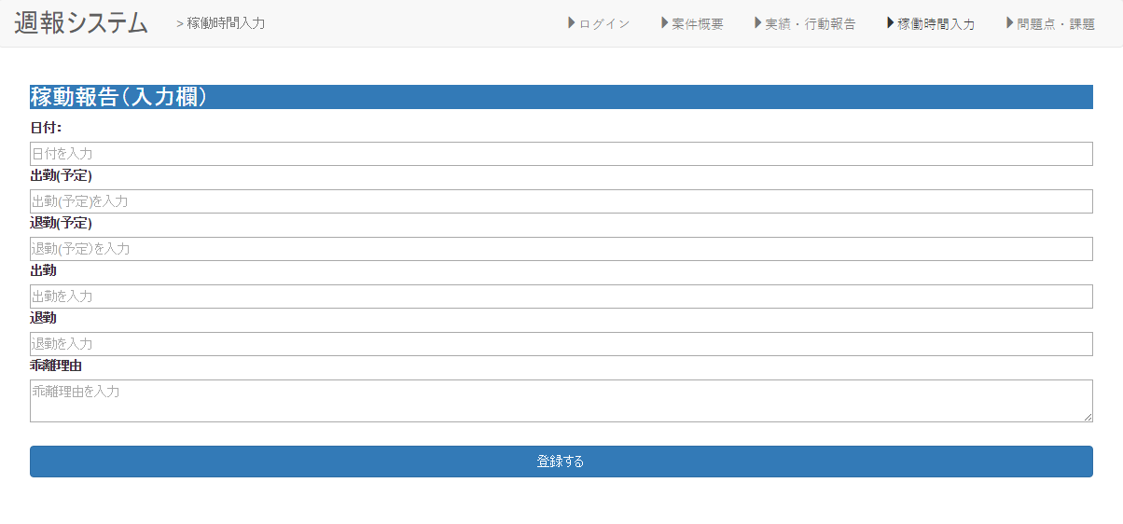

①

②

③

④
・Angularjsの値をjson形式で設定。

⑤

⑥

⑦

項目構成
項番 | 物理名 | ＩＤ | 入力形式 | ng-model ID(親要素） | ng-model ID(子要素） | 必須 | イベントID | 備考
1 | 日付 |  | date | Ｉｔｅｍｓ | date | ○
2 | 出勤開始時間(予定） |  | time |  | prestart | ○
3 | 出勤終了時間(予定） |  | time |  | preend | ○
4 | 出勤開始時間 |  |  |  | start
5 | 出勤終了時間 |  |  |  | end
6 | 乖離理由 |  | text |  | memo | ○
7 | 登録 |  | - | - | - | - | addItem（）

イベント
項番 | イベント名 | イベントＩＤ | 内容 |  |  | 備考
1 | 登録する | addItem | 入力した稼働時間を登録する。

報告週の実績・行動報告入力
画面名 |  |  | 報告週の実績・行動報告入力画面 |  |  | 画面ID
概要
報告週の実績・行動報告を登録する。

画面構成
PC・タブレット・スマートフォン

共通画面
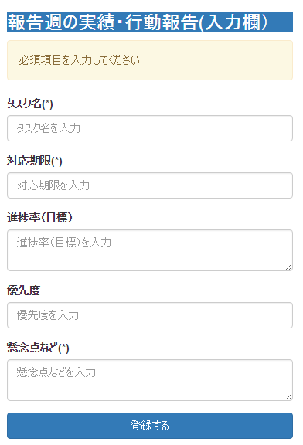

①

②

③

④

⑤

⑥

項目構成
項番 | 物理名 | ＩＤ | 入力形式 | ng-model ID(親要素） | ng-model ID(子要素） | 必須 | イベントID | 備考
1 | タスク名 |  | text | Item2 | title | ○
2 | 対応期限 |  | text |  | text1 | ○
3 | 進捗率 |  | text |  | text2 | ○
4 | 優先度 |  | text |  | text3 | ○
5 | 懸念点 |  | text |  | text4 | ○
6 | 登録 |  | - | - | - | - | addItem（）

イベント
項番 | イベント名 | イベントＩＤ | 内容 |  |  | 備考
1 | 登録する | addItem | 入力した稼働時間を登録する。

問題点・課題入力
画面名 |  |  | 問題点・課題入力画面 |  |  | 画面ID
概要
今週発生した問題点・課題を登録する。

画面構成
PC
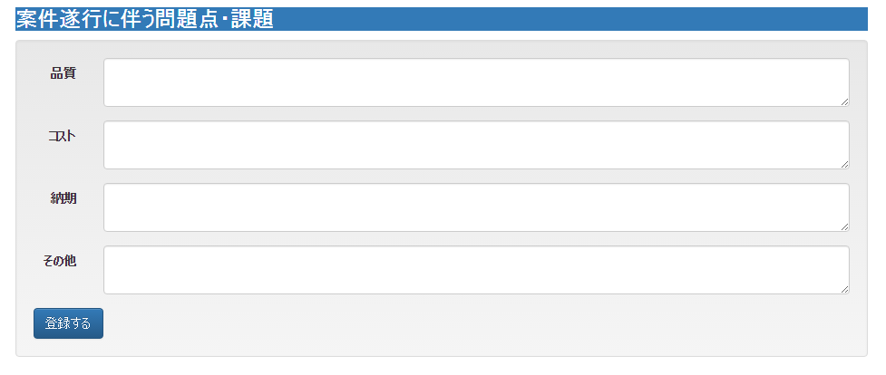

①

②

③

④

⑤

タブレット・スマホ
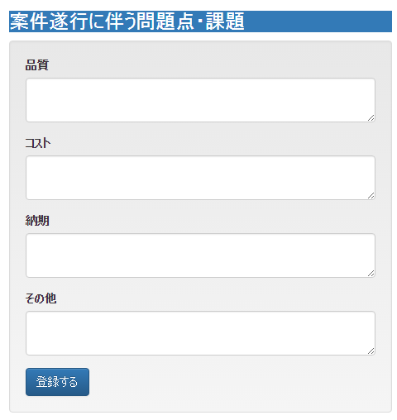

項目構成
項番 | 物理名 | ＩＤ | 入力形式 | ng-model ID(親要素） | ng-model ID(子要素） | 必須 | イベントID | 備考
1 | 品質 |  |  | Item3 | text1 | ○
2 | コスト |  |  |  | text2 | ○
3 | 納期 |  |  |  | text3 | ○
4 | その他 |  |  |  | text4 | ○
5 | 登録 |  | - | - | - | - | addItem（）

イベント
項番 | イベント名 | イベントＩＤ | 内容 |  |  | 備考
1 | 登録する | addItem | 入力した稼働時間を登録する。

